6.3.1. BUG RAPORU
ID: | BUG - 014 [AU - PR]
Reporter: | Beril Z. Ovayurt | Assignee: |  | Status:
Type: | Functional | Severity: | Minor | Priority: | Medium
Environment: | Windows 11 Home Single Language 64 bit, Chrome Sürüm 141.0.7390.122
Summary: | Products sayfasında bazı ürün bloklarında kalori miktarı görüntülenmiyor
Description: | Products sayfasındaki ProductList bileşeninde bazı ürün bloklarında ürünün kalori miktarı bilgisi görüntülenmemektedir. Sorun özellikle Fruits ve Vegetables and herbs kategorilerindeki bazı ürünlerde gözlemlenmiştir.

Pre-conditions:
1 | Kullanıcı Products sayfasında olmalıdır.
2 | ProductList bileşeni görüntüleniyor olmalıdır.
Steps to reproduce:
1 | ProductList bileşeninde Fruits kategorisi görüntülenir.
2 | Maklura (Adam's apple) adlı ürün listede bulunur
3 | ProductList bileşeninde Vegetables and herbs kategorisi görüntülenir.
4 | Saxifrage Thigh adlı ürün listede bulunur
5
Actual result: Maklura (Adam's apple) ve Saxifrage Thigh adlı ürünlerin bloğunda kalori miktarı bilgisi boştur.

Expected result: Products sayfasında tüm kategorilerdeki tüm ürün bloklarında kalori miktarı bilgisi bulunmalıdır.

Attachments: | 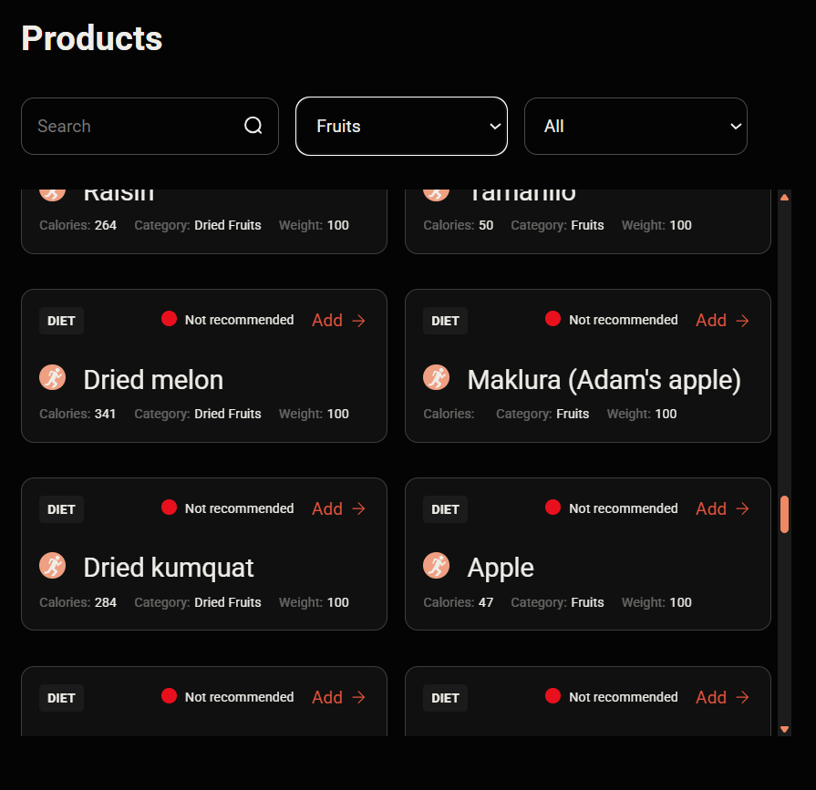
 | 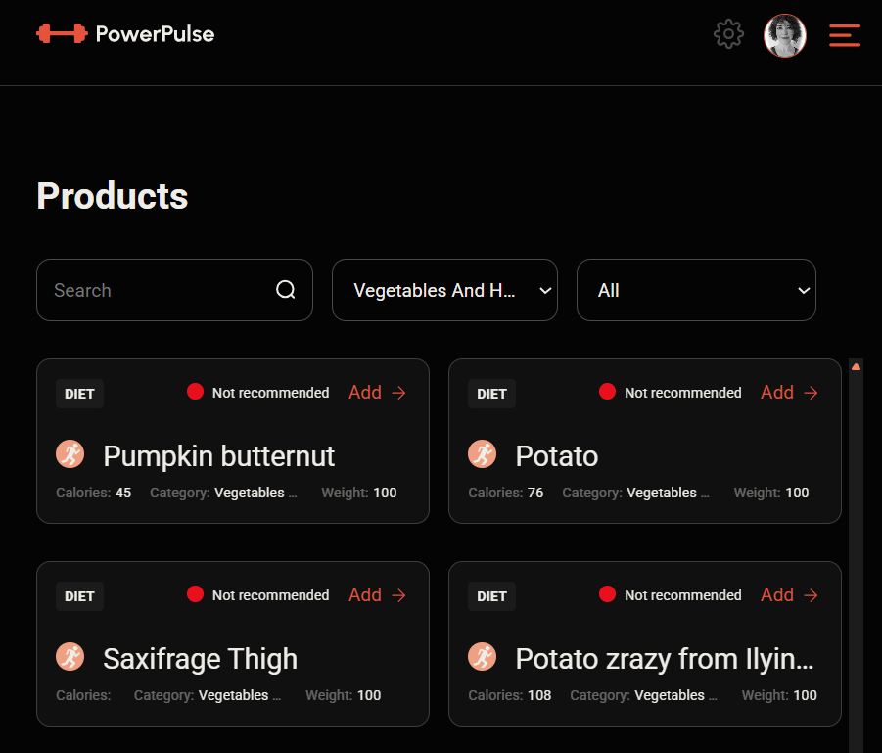
Additional info:

6.4.1.1. BUG RAPORU
ID | BUG - 015 [AU - PR]
Reporter: | Beril Z. Ovayurt | Assignee: |  | Status:
Type: | Functional | Severity: | Minor | Priority: | Low
Environment: | Windows 11 Home Single Language 64 bit, Chrome Sürüm 141.0.7390.122
Summary: | Ürün miktarı alanında geçersiz veri girildiğinde hata bildirim modalı görüntülenmiyor
Description: | Ürün miktarı alanında geçersiz veri girildiğinde hata bildirim modalı görüntülenmiyor

Pre-conditions:
1 | Kullanıcı Products sayfasında olmalıdır.
2 | Herhangi bir ürün için Add modal penceresi açılmış olmalıdır.
Steps to reproduce:
1 | Ürün miktarı alanı boş bırakılır ve Add to Diary butonuna tıklanır.
2 | Ürün miktarı alanına harf veya özel karakter girilir ve Add to Diary
3 | Ürün miktarı alanına 0 girilir ve Add to Diary butonuna tıklanır.
4 | Ürün miktarı alanına - 5 girilir ve Add to Diary butonuna tıklanır.
5
Actual result: Geçersiz ürün miktarı girildiğinde Add to Diary işlemi gerçekleştirilmemekte, ancak hata bildirim modalı görüntülenmemektedir.

Expected result: Geçersiz ürün miktarı girildiğinde kullanıcıya hata bildirim modalı görüntülenmeli ve form gönderilmemelidir.

Attachments: | 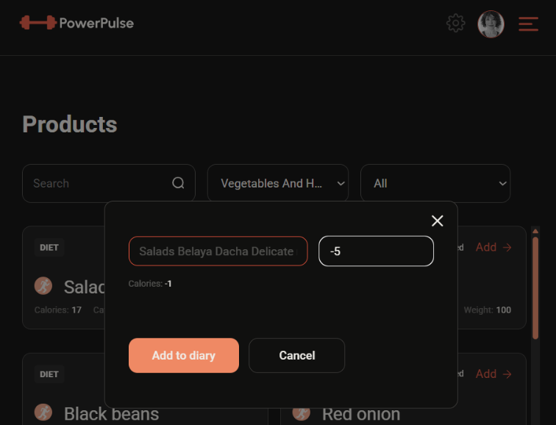 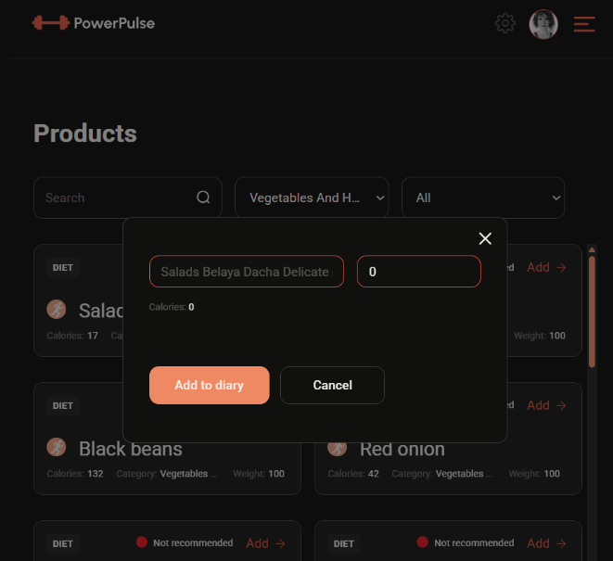
 | 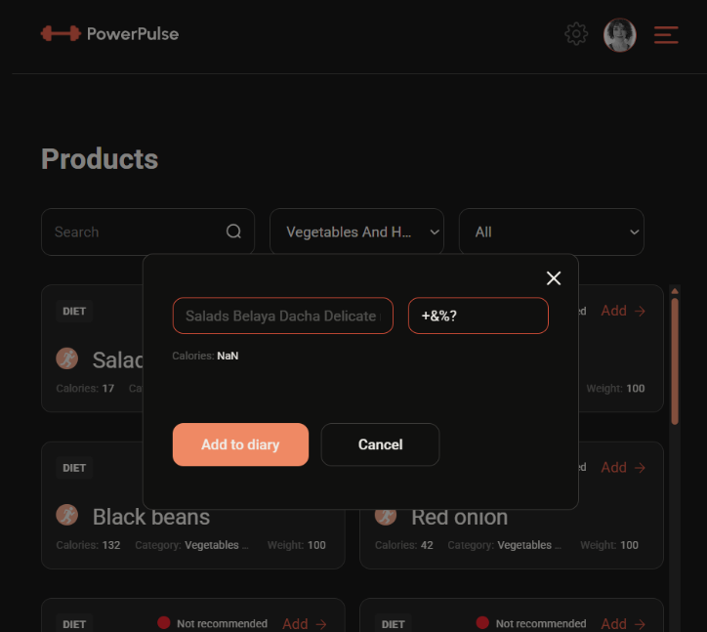
Additional info:

